一般団体用
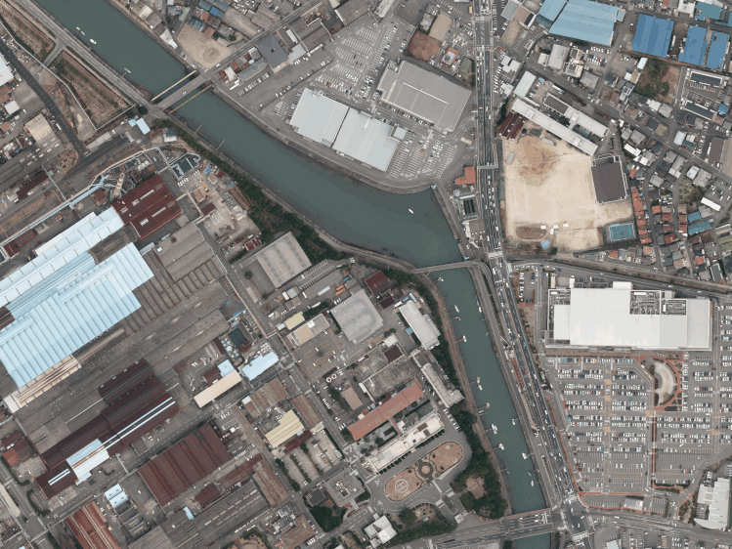
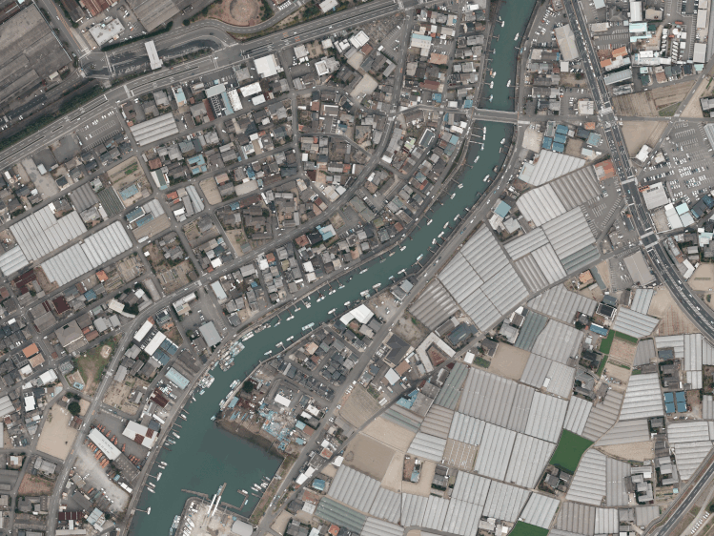
関西製鉄所
〔和歌山地区〕
正門（受付）
県道752号御膳松
交差点
至 大阪
至 紀ノ川大橋
【会場】
和歌山地区
ＰＲセンター
《見学時の注意事項》 |  |  |  | 日本製鉄㈱関西製鉄所和歌山地区 工場見学申込書 |  |  |  |  |  |  |  |  |  |  |  |  |  |  |  |  |  |  |  |  | 日本製鉄㈱関西製鉄所和歌山地区 見学参加者名簿

 |  |  |  | 日本製鉄㈱関西製鉄所和歌山地区 |  |  |  |  |  |  |  |  |  |  |  |  |  |  |  |  |  |  |  |  |  | ・必ずお申込書と合わせて送付ください。（見学日の３週間前厳守）
 |  |  |  | 総務部 和歌山庶務室長 殿 |  |  |  |  |  |  |  |  |  |  |  |  |  |  |  |  |  |  |  |  |  | ・申込書と参加者名簿が弊社に届いた時点で、正式のお申込とさせていただきます。
当製鉄所では、何よりも安全に見学をしていただくことに重点を置いております。 |  |  |  |  |  |  |  |  |  |  |  |  |  |  |  |  |  |  |  |  |  |  |  |  |  | ※参加者名簿が間に合わない場合はその旨をご連絡ください。
 |  |  |  |  | 当団体は、＜御社工場を見学するに際しての確認書＞を参加者全員に周知し、かつ了承致しましたので、
つきましては、下記にご理解・ご協力いただきますようお願いいたします。 |  |  |  |  | 下記の通り申し込みます。 |  |  |  |  |  |  |  |  |  |  |  |  |  |  |  |  |  |  | ＊太枠内の項目についてご記入願います。
 |  |  |  |  |  |  |  |  |  |  |  |  |  |  |  | 送信日： |  |  | 年 |  | 月 |  | 日 |  |  | 団体名： |  |  |  | 見学日：

 |  |  |  | 団体名 |  |  |  | ﾌﾘｶﾞﾅ
 |  |  |  |  |  |  |  |  |  |  |  |  |  |  |  |  |  |  |  |  |  |  |  |  |  | № | 氏 名 | 年齢 | 職業（役職） | 会社名・学部名
 |  |  |  |  |  |  |  |  |  |  |  |  |  |  |  |  |  |  |  |  |  |  |  |  |  | 1
 |  |  |  | 所在地 |  |  |  | 〒 | - |  |  | ﾌﾘｶﾞﾅ
 | １．安全にご見学いただくため服装については見学者全員、以下の点にご注意ください。 |  |  |  |  |  |  |  |  |  |  |  |  |  |  |  |  |  |  |  |  |  |  |  |  | 2

 |  | ※長袖、長ズボンをご着用ください ※履き物は運動靴又は、かかとの低い靴でお越しください。 |  | 見学目的 |  |  |  |  |  |  |  |  |  |  |  |  |  |  |  |  |  |  |  |  |  | 3

 |  |  |  |  |  |  |  |  |  |  |  |  |  |  |  |  |  |  |  |  |  |  |  |  |  | 4
 |  | （半袖、半ズボン、スカート、サンダル、ハイヒール等を 着用してのご見学はできません）
 |  |  |  |  |  |  |  |  |  |  |  |  |  |  |  |  |  |  |  |  |  |  |  |  |  | 5
 |  |  |  | 連絡窓口 |  |  |  | ﾌﾘｶﾞﾅ
 |  |  |  |  |  |  |  |  |  |  |  |  |  |  |  |  |  |  |  |  |  |  |  |  |  | 6
 | ２．工場内では階段の昇降もございますので、予めご承知おきください。
 |  |  |  | 連絡先 |  |  |  | TEL |  |  |  |  |  |  |  |  | FAX |  |  |  |  |  |  |  |  | 7

 | ３．見学時は所定の安全保護具（弊所にてご準備）をご着用いただきます。 |  |  |  |  |  |  | 当日の連絡先(緊急連絡先)： |  |  |  |  |  |  |  |  |  |  |  |  |  |  |  |  |  | 8
 |  |  |  | 見学希望 日時
 |  |  |  |  |  |  |  |  |  | 年 |  | 月 |  | 日 | （ 曜日） |  |  | 時 | 分 | ～ | 時 | 分 |  |  |  | 9
 | ４．構内での写真・動画の撮影はお断りいたします。
 |  |  |  | 見学者数 |  |  |  |  |  |  |  |  |  |  |  |  |  |  |  |  |  |  |  |  |  | 10
 |  |  |  |  |  |  |  |  |  |  | 名 |  | ※学生の場合は引率者2名/バス1台をお願いします。
 | ５．工場内は禁煙とさせていただきます。 |  |  |  |  |  |  |  |  |  |  |  |  |  |  |  |  |  |  |  |  |  |  |  |  | 11
 |  |  |  | バス台数
 |  |  |  |  |  |  |  |  |  |  | 台 |  |  |  |  |  |  |  |  |  |  |  |  |  |  | 12
 | ６．飲酒されての見学はお断りいたします。
 |  |  |  |  |  |  |  |  |  |  |  |  |  |  |  |  |  |  |  |  |  |  |  |  |  | 13
 |  |  |  | 【お願い事項】
 | ７．道路交通法及び皆様の安全確保の為、シートベルトの装着をお願いいたします。 |  |  |  |  |  |  |  |  |  |  |  |  |  |  |  |  |  |  |  |  |  |  |  |  | 14
 |  |  |  |  | １）電話にて仮予約をお済ませいただいた上で、本申込書をご提出いただきますよう、お願いいたします。
 |  | 尚、お越し頂いた車に案内者１名が添乗致しますのでの、座席の確保をお願いいたします。 |  |  | ２）本申込書をご提出いただく前に、＜御社工場を見学するに際しての確認書＞について、参加者全員に周知し、 |  |  |  |  |  |  |  |  |  |  |  |  |  |  |  |  |  |  |  |  | 15
 |  |  |  |  |  | かつ、了承いただいたうえで本申込書をご提出いただきますよう、お願いいたします。
 |  |  |  |  |  | ※＜御社工場を見学するに際しての確認書＞への署名は、ご見学当日、代表者の方に頂きますので、 |  |  |  |  |  |  |  |  |  |  |  |  |  |  |  |  |  |  |  | 16
 |  |  |  |  |  |  | 申込書送付時に署名し、送付頂く必要はございません。
 |  |  |  |  | ３）本申込書は、見学日の３週間前までに届くよう、ＦＡＸまたは郵送にてご返送ください。 |  |  |  |  |  |  |  |  |  |  |  |  |  |  |  |  |  |  |  |  | 17
 |  |  | 以 上 |  | ４）本申込書および見学者名簿を受理させていただいた時点で、正式のお申込みとさせていただきます。
 |  |  |  | 【お問合せ／見学申込書・見学者名簿送付先】 |  |  |  |  |  |  |  |  |  |  |  |  |  |  |  |  |  |  |  |  |  | 18 |  |  |  |  | ＜ご入場方法＞
 |  |  |  |  | 〒640-8555 和歌山県和歌山市湊1850番地 日本製鉄㈱関西製鉄所和歌山地区 PRセンター |  |  |  |  |  |  |  |  |  |  |  |  |  |  |  |  |  |  |  |  |  |  |  |  |  | １．正門で受付を行ってください。
 |  |  |  |  | TEL・FAX：073-451-3517 |  |  |  |  |  |  |  |  |  |  |  |  |  |  |  |  |  |  |  |  | 19 |  |  |  |  | ２．受付が終わられましたら、PRセンターまでお越しください。
 |  |  |  | 【個人情報の取扱いについて】 |  |  |  |  |  |  |  |  |  |  |  |  |  |  |  |  |  |  |  |  |  |  |  |  |  |  | ３．PRセンター前にバス専用駐車場がありますのでご利用ください。
 |  |  |  |  | ご提供いただいたお名前等の個人情報は、厳正な管理下で見学参加確認以外の目的には使用いたしません。 |  |  |  |  |  |  |  |  |  |  |  |  |  |  |  |  |  |  |  |  | 20
 |  |  |  |  | また、収集した個人情報は、見学終了後、安全な方法をもって破棄することとし、記入者には返却いたしません。
 |  |  |  |  |  |  |  |  |  |  |  |  |  |  |  |  |  |  |  |  |  |  | 以 上 |  |  | 【お問合せ／見学申込書・見学者名簿送付先】
 |  |  |  |  |  |  |  |  |  |  |  |  |  |  |  |  |  |  |  |  |  |  |  |  |  |  | 日本製鉄㈱関西製鉄所和歌山地区 PRセンター TEL・FAX：073-451-3517

